PH12B猎豹
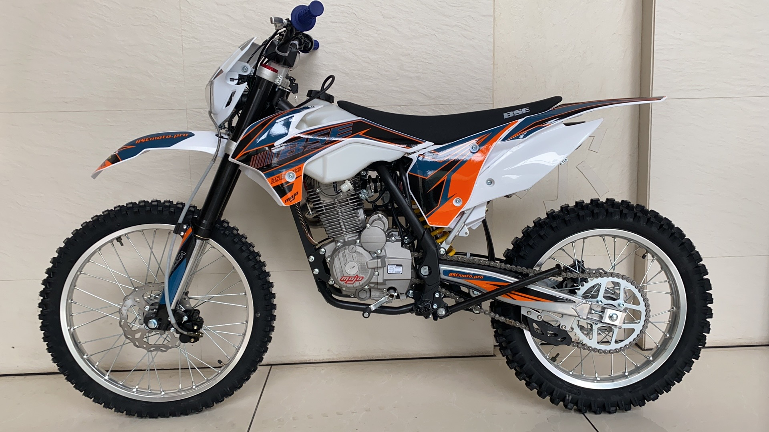
ZHEJINAG BOSUER MOTION APPARATUS CO.,LTD.
SPARE PART CATALOGUE -MODEL: Z2 (PH12B)

IMPORTANT REMARKS:
1.Formulas have been set in this sheet.Please do not change any content or format,otherwise it will take long time for us to confirm.
2."QTY" means the qty of spare parts included in the respective kit."ORDER QTY" means the qty of spare parts you want to order,which needs to be filled in the blank.
3.If you need additional spare parts,please fill in the blanks "SPECIFICATION" ,"ENGLISH NAME",and "ORDER QTY" in the "ADDITIONAL SPARE PARTS REQUIRED"column.
4.(For BSE ref. only)本清单配件状态根据订单号：内销猎豹
5.更新日期：2018-1-5

DIAGRAM | Двигатель
 | POS. | ERP CODE | CHINESE NAME | SPECIFICATION | ENGLISH NAME | UNIT | 采购成本(元) | QTY | UNIT PRICE (EX WORKS) | REMARKS
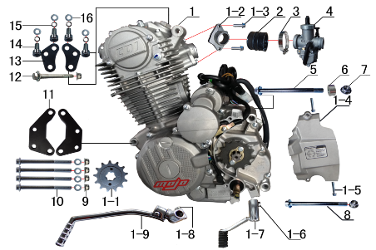 | 1 | L.250.010F | 普通款CB 250CC发动机 | 宗申 电脚国抛丸链条式 520x13T 边盖修圆 短轴 MOJO专用边盖填红含石棉 进JQ-38 电镀启88# 电镀变BT-0E# 含圆插点火器 | engine | 台 |  | 1 | Двигатель в сборе
 | 1-1 | 1.061.0230 | 发动机小齿 | 520*13T*Φ20 | sprocket engine | 个 |  | 1 | Звезда ведущая 520*13T*Φ20
 | 1-2 | 1.004.0300 | 进气管 | BSE-J2(JQ-38) 抛丸(配PE) | intake manifold | 个 |  | 1 | Впускной коллектор
 | 1-3 | 7.010.0020 | 六角法兰面螺栓 | M6*16蓝白锌 | bolt | 个 |  | 2 | Болт M6*16
 | 1-4 | 1.137.0300 | 发动机左后边盖 | 宗申 CB250风冷修圆 抛丸 | cover chain | 个 |  | 1 | Крышка ведущей звезды
 | 1-5 |  | 六角法兰面螺栓 | M6*28蓝白锌 | bolt | 个 |  | 2 | Болт M6*28
 | 1-6 |  | 六角头螺栓 | M6*20蓝白锌 | bolt | 个 |  | 1 | Болт M6*20
 | 1-7 | 1.001.0230 | 挂档杆 | T9电镀(BT-0E#) | gear shift lever | 根 |  | 1 | Лапка КПП
 | 1-8 | 7.020.0050 | 六角头螺栓 | M8*25蓝白锌 | bolt | 个 |  | 1 | Болт M8*25
 | 1-9 | 1.002.0100 | 启动杆 | 宗申88# CB.CG (DX电镀) | kick start lever | 根 |  | 1 | Рычаг кикстартера
 | 2 | 1.016.0271 | 化油器接口 | BSE-J2 | connector of Carburetor | 个 |  | 1 | Манифольда
 | 3 | 1.030.0082 | 不锈钢抱箍 | Φ35-51宽度 10mm | stainless hoop | 个 |  | 2 | Хомут Φ35-51
 | 4 | 1.016.0040 | 化油器 | PE28-2 螺丝刀调怠速(手动风门)配ZS250主118# 怠40# 主泡沫管10*0.7(横孔) | carburetor | 个 |  | 1 | Карбюратор PE28-2
 | 5 | 7.010.0620 | 六角法兰面螺栓 | M10*1.25*120蓝白锌 | bolt | 个 |  | 1 | Болт M10*1.25*120
 | 6 | 3.330.0230 | 发动机后吊挂隔套 | Φ10*Φ20*10镀白锌 | spacer engine hanger rear up | 个 |  | 1 | Втулка Φ10*Φ20*10
 | 7 | 7.140.0030 | 全金属六角法兰面锁紧螺母 | M10*1.25蓝白锌 | nut | 个 |  | 2 | Гайка M10*1.25
 | 8 | 7.010.0600 | 六角法兰面螺栓 | M10*1.25*115蓝白锌 | bolt | 个 |  | 1 | Болт M10*1.25*115
 | 9 | 7.140.0020 | 全金属六角法兰面锁紧螺母 | M8蓝白锌 | nut | 个 |  | 5 | Гайка М8
 | 10 | 7.010.0250 | 六角法兰面螺栓 | M8*95蓝白锌 | bolt | 个 |  | 4 | Болт M8*95
 | 11 | 3.530.0210 | 吊片 | J2发动机前 黑色 | hanger part | 个 |  | 2 | Кронштейн
 | 12 | 7.010.0220 | 六角法兰面螺栓 | M8*75蓝白锌 | bolt | 个 |  | 1 | Болт M8*75
 | 13 | 3.530.0140 | 吊片 | J2发动机上(短)黑色 | hanger part | 付 |  | 1 | Кронштейн
 | 14 | 7.070.0140 | 内六角圆柱头螺钉 | M8*16蓝白锌 | screw | 个 |  | 4 | Винт M8*16
 | 15 | 7.220.0020 | 弹簧垫圈 | Φ8 白锌 | spring washer | 个 |  | 4 | Гровер Φ8
 | 16 | 7.210.0080 | 平垫圈 | Φ8*Φ16镀锌 | flat washer | 个 |  | 8 | Шайба Φ8*Φ16

DIAGRAM | Выхлопная система |  |  |  |  |  |  |  |  |  | Выхлопная система
 | POS. | ERP CODE | CHINESE NAME | SPECIFICATION | ENGLISH NAME | UNIT | 采购成本(元) | QTY | UNIT PRICE (EX WORKS ) | REMARKS
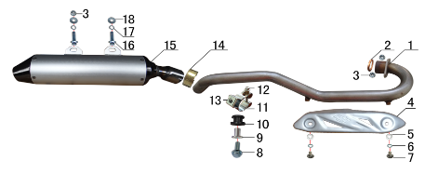 | 1 | 1.086.0453 | 排气管 | J2不锈钢(自制) | exhaust pipe | 根 |  | 1 | Коллектор выпускной
 | 2 | 1.087.0020 | 排气管密封圈 | 200CC无石棉 | seal ring | 个 |  | 1 | Уплотнительное кольцо
 | 3 | 7.140.0020 | 全金属六角法兰面锁紧螺母 | M8蓝白锌 | nut | 个 |  | 3 | Гайка М8
 | 4 | 1.081.0080 | 防烫片 | 自制MOJO抛丸 不锈钢(304) | heat pipe | 个 |  | 1 | Накладка выпускного коллектора
 | 5 | 7.060.0020 | 内六角平圆头螺钉 | M6*10蓝白锌 | screw | 个 |  | 2 | Винт M6*10
 | 6 | 7.210.0040 | 平垫圈 | Φ6*Φ12镀锌 | flat washer | 个 |  | 2 | Шайба Φ6*Φ12
 | 7 | 7.220.0010 | 弹簧垫圈 | Φ6 白锌 | spring washer | 个 |  | 2 | Гровер Φ6
 | 8 | 7.010.0040 | 六角法兰面螺栓 | M6*25蓝白锌 | bolt | 个 |  | 1 | Болт M6*25
 | 9 | 3.340.0350 | 油箱隔套（PH10L） | Φ22*Φ6.2-17-Φ9-15mm白锌（532） | spacer | 个 |  | 1 | Втулка Φ22*Φ6.2-17-Φ9-15
 | 10 | 1.088.0020 | 排气管缓冲胶套 | J2(工字) | rubber cushion | 个 |  | 1 | Демпфер
 | 11 | 1.089.0100 | 强力抱箍 | Φ32-Φ35(J2系列排气管用) 银色 | hoops | 个 |  | 1 | Хомут Φ32-Φ35
 | 12 | 7.010.0060 | 六角法兰面螺栓 | M6*35蓝白锌 | bolt | 个 |  | 1 | Болт M6*35
 | 13 | 7.190.0010 | 卡片螺母 | M6 蓝白锌 | nut | 个 |  | 1 | Гайка М6
 | 14 | 1.089.0040 | 排气管抱扣 | D8筒专用Φ40-Φ43 | hoops | 个 |  | 1 | Кольцо уплотнительное
 | 15 | 1.085.0200 | 排气筒 | BTL189 D8筒体(280mm) | muffler | 个 |  | 1 | Глушитель
 | 16 | 7.010.0140 | 六角法兰面螺栓 | M8*25蓝白锌 | bolt | 个 |  | 2 | Болт M8*25
 | 17 | 7.220.0020 | 弹簧垫圈 | Φ8 白锌 | spring washer | 个 |  | 2 | Гровер Φ8
 | 18 | 7.210.0090 | 平垫圈 | Φ8*Φ22镀锌 | flat washer | 个 |  | 2 | Шайба Φ8*Φ22

DIAGRAM | Траверса |  |  |  |  |  |  |  |  |  | Траверса
 | POS. | ERP CODE | CHINESE NAME | SPECIFICATION | ENGLISH NAME | UNIT | 采购成本(元) | QTY | UNIT PRICE (EX WORKS ) | REMARKS
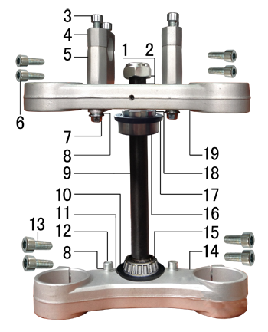 | 1 | 7.210.0270 | 平垫圈 | Φ23*Φ35*1.5镀锌 | flat washer | 个 |  | 2 | Шайба Φ23*Φ35*1.5
 | 2 | 7.260.0010 | 电镀大盖帽 |  | steering stem nut | 个 |  | 1 | Гайка рулевой колонки
 | 3 | 7.070.0170 | 内六角圆柱头螺钉 | M8*30蓝白锌 | screw | 个 |  | 4 | Винт M8*30
 | 4 | 4.080.0200 | 上压块 | BSE Φ28.8 亚光本色 | handle bar holder upper | 块 |  | 2 | Скоба крепления руля верхняя
 | 5 | 4.090.0230 | 下压块(高40mm) | BSE Φ28.8 亚光本色 | handle bar holder down | 块 |  | 2 | скоба крепления руля нижняя
 | 6 | 7.070.0080 | 内六角圆柱头螺钉 | M6*25蓝白锌 | screw | 个 |  | 4 | Винт M6*25
 | 7 | 7.010.0171 | 六角法兰面螺栓 | M8*45蓝白锌 | bolt | 个 |  | 4 | Болт M8*45
 | 8 | 7.220.0020 | 弹簧垫圈 | Φ8 白锌 | spring washer | 个 |  | 6 | Гровер Φ8
 | 9 | 4.100.0140 | 方向轴 | J2D (264mm)配51/54同力AF7联板 | steering axle | 根 |  | 1 | Шток траверсы
 | 10 | 7.280.0045 | 防尘盖 | PH系列下胶垫 内孔24(我司提供支架) | rubber cover | 个 |  | 1 | Пыльник
 | 11 | 7.210.0360 | 平垫圈 | Φ23.5*Φ35*1不锈钢(金工制作) | flat washer | 个 |  | 1 | Шайба Φ23.5*Φ35*1
 | 12 | 7.070.0140 | 内六角圆柱头螺钉 | M8*16蓝白锌 | screw | 个 |  | 2 | Винт M8*16
 | 13 | 7.070.0160 | 内六角圆柱头螺钉 | M8*25蓝白锌 | screw | 个 |  | 4 | Винт M8*25
 | 14 | 4.070.0201 | 下联板 | BSE Φ54*177亚光本色 | down clamp | 块 |  | 1 | Траверса нижняя
 | 15 | 7.350.0050 | 锥度轴承 | Φ23*Φ44(320-23) | bearing | 个 |  | 1 | Подшипник Φ23*Φ44
 | 16 | 7.350.0040 | 锥度轴承 | Φ22*Φ44(320-22) | bearing | 个 |  | 1 | Подшипник Φ22*Φ44
 | 17 | 7.280.0040 | 防尘盖 | PH系列上胶垫 内孔22(我司提供支架) | rubber cover | 个 |  | 1 | Пыльник
 | 18 | 7.270.0015 | 锁紧螺母 | 六槽M22*1*7 蓝白锌 | nut | 个 |  | 1 | Гайка M22*1*7
 | 19 | 4.060.0231 | 上联板 | BSE Φ51*177亚光本色 | upper clamp | 块 |  | 1 | Траверса верхняя

DIAGRAM | Рама |  |  |  |  |  |  |  |  |  | Рама
 | POS. | ERP CODE | CHINESE NAME | SPECIFICATION | ENGLISH NAME | UNIT | 采购成本(元) | QTY | UNIT PRICE (EX WORKS ) | REMARKS
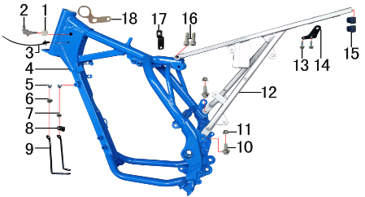 | 1 | 6.250.0020 | 塑件胶塞 | CRF110 | plastic stopper | 只 |  | 2
 | 2 | 6.081.0010 | 油管接头 | W4.8-G1/8-4.8（白色透明） | oil pipe connection | 个 |  | 1 | Штуцер
 | 3 | 8.010.0090 | 扎带(带圆头) | 5*168 黑色 | tie | 根 |  | 1 | Хомут косы проводки
 | 4 | 3.500.1072 | J2D车架 | J2D((51/54同力AF7) 蓝色 前限(3#) 前下梁打扁中心260mm | frame | 个 |  | 1 | Рама
 | 5 | 7.190.0010 | 卡片螺母 | M6 蓝白锌 | nut | 个 |  | 2 | Гайка M6
 | 6 | 7.050.0011 | 内六角大扁头螺钉 | M6*12蓝白锌 | screw | 个 |  | 1 | Винт M6*12
 | 7 | 7.050.0020 | 内六角大扁头螺钉 | M6*16蓝白锌 | screw | 个 |  | 1 | Винт M6*16
 | 8 | 7.430.0060 | 卡扣 | 金吉黑色后刹尼龙 | buckle plastic | 个 |  | 1 | Клипса
 | 9 | 3.730.0010 | 塑件支撑 | J2 黑色(左右) | fairings support | 付 |  | 1 | Кронштейн пластика
 | 10 | 7.010.0130 | 六角法兰面螺栓 | M8*20蓝白锌 | bolt | 个 |  | 2 | Болт M8*20
 | 11 | 7.140.0020 | 全金属六角法兰面锁紧螺母 | M8蓝白锌 | nut | 个 |  | 2 | Гайка M8
 | 12 | 3.700.0162 | 后尾架 | J2 银色(带尾灯带副脚蹬状态) | tail frame | 个 |  | 1 | Подрамник
 | 13 | 7.010.0020 | 六角法兰面螺栓 | M6*16蓝白锌 | bolt | 个 |  | 2 | Болт M6*16
 | 14 | 1.084.0010 | 固定片 | J2排气筒 黑色 | fixed | 个 |  | 1 | Кронштейн
 | 15 | 1.132.0030 | 管塞 | 方13*13 | tube plug | 个 |  | 2 | Заглушка
 | 16 | 7.070.0170 | 内六角圆柱头螺钉 | M8*30蓝白锌 | screw | 个 |  | 2 | Винт M8*30
 | 17 | 1.018.0010 | 油壶开关支架 | T8(J2) 黑色 |  | 个 |  | 1 | Кронштейн
 | 18 | 3.740.0020 | 固定片 | 电门锁(3.5mm)铝 配同力AF7联板 | fixed | 个 |  | 1 | Кронштейн

DIAGRAM | Педали и подножки |  |  |  |  |  |  |  |  |  | Педали и подножки
 | POS. | ERP CODE | CHINESE NAME | SPECIFICATION | ENGLISH NAME | UNIT | 采购成本(元) | QTY | UNIT PRICE (EX WORKS ) | REMARKS
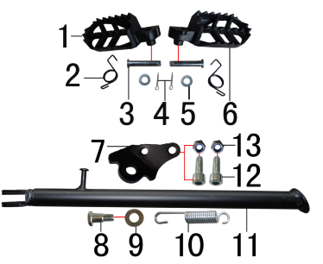 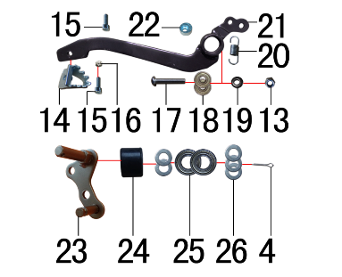 | 1 | 3.570.0092 | 脚蹬 | 铸钢黑色(左) | foot rest | 个 |  | 1 | Подножка левая
 | 2 | 3.590.0030 | 脚蹬扭簧 | 电泳 (不锈钢型 左、右) | foot rest spring | 副 |  | 1 | Пружина подножки
 | 3 | 7.240.0030 | 圆柱销 | Φ8*42蓝白锌 8.8级 | cylindrical pin | 根 |  | 2 | Ось подножки Φ8*42
 | 4 | 7.230.0030 | 开口销 | Φ2.5*16 白锌 | cotter pin | 根 |  | 3 | Шплинт Φ2.5*16
 | 5 | 7.210.0080 | 平垫圈 | Φ8*Φ16镀锌 | flat washer | 个 |  | 2 | Шайба Φ8*Φ16
 | 6 | 3.570.0091 | 脚蹬 | 铸钢黑色(右) | foot rest | 个 |  | 1 | Подножка правая
 | 7 | 3.600.0050 | 边支撑固定座 | J2边支撑 黑色 | fix bracket of side stand | 个 |  | 1 | Кронштейн боковой подножки
 | 8 | 7.030.0010 | 外六角台阶螺栓 | M10*25镀白锌 | hexagon step bolt | 个 |  | 1 | Болт M10*25
 | 9 | 7.210.0180 | 平垫圈 | Φ12*Φ24*1.5镀锌 | flat washer | 个 |  | 1 | Шайба Φ12*Φ24*1.5
 | 10 | 3.620.0010 | 边支撑弹簧 | 90mm | side stand spring | 个 |  | 1 | Пружина боковой подножки
 | 11 | 3.610.0280 | 边支撑 | 黑色窄头(歼2铸钢边梁18/21专用)340mm | side stand | 个 |  | 1 | Боковая подножка
 | 12 | 7.070.0170 | 内六角圆柱头螺钉 | M8*30蓝白锌 | screw | 个 |  | 2 | винт M8*30
 | 13 | 7.160.0040 | 非金属嵌件六角锁紧螺母 | M8蓝白锌 | nut | 个 |  | 3 | Гайка M8
 | 14 | 4.280.0030 | 脚刹杆头 | 铁 BSK(J1/J5) 银色 | brake lever tip | 个 |  | 1 | Площадка нажимная педали тормоза
 | 15 | 7.070.0060 | 内六角圆柱头螺钉 | M6*16蓝白锌 | screw | 个 |  | 2 | винт M6*16
 | 16 | 7.150.0010 | 全金属六角锁紧螺母 | M6蓝白锌 | nut | 个 |  | 1 | Гайка М6
 | 17 | 7.120.0210 | 不锈钢半圆内六角 | M8*40 | screw | 个 |  | 1 | Винт M8*40
 | 18 | 7.390.0010 | 全封闭轴承 | 608 | bearing | 个 |  | 2 | Подшипник 608
 | 19 | 7.210.0110 | 平垫圈 | Φ9*Φ17*2.5毛坯(金工制作) | flat washer | 个 |  | 1 | Шайба Φ9*Φ17*2.5
 | 20 | 4.270.0110 | 脚刹杆弹簧 | 猎豹 | foot brake spring brake pedal | 根 |  | 1 | Пружина педали тормоза
 | 21 | 4.260.0112 | 脚刹杆 | 歼2上弯式(不带头) 黑色 | fairings support | 根 |  | 1 | Педаль тормоза
 | 22 | 7.440.0010 | 后刹限位偏心轮 | Ф18*Ф6.5*9电镀 J1/J2/J5通用 | rear brake limit eccenter | 个 |  | 1 | Эксцентрик
 | 23 | 2.070.0040 | 涨紧轮固定焊接组件 | 涨紧轮(J2铸钢边梁)长轴 黑色 | tensioner bracket | 个 |  | 1 | Ось натяжителя
 | 24 | 2.060.0010 | 涨紧轮 | BSE MOTO 黑色 | tensioner roller | 个 |  | 1 | Ролик цепи
 | 25 | 7.390.0200 | 全封闭轴承 | 6900 | bearing | 个 |  | 2 | Подшипник 6900
 | 26 | 7.210.0130 | 平垫圈 | Φ10*Φ18*1.5镀锌 | flat washer | 个 |  | 5 | Шайба Φ10*Φ18*1.5

DIAGRAM | Подвеска задняя |  |  |  |  |  |  |  |  |  | Подвеска задняя
 | POS. | ERP CODE | CHINESE NAME | SPECIFICATION | ENGLISH NAME | UNIT | 采购成本(元) | QTY | UNIT PRICE (EX WORKS ) | REMARKS
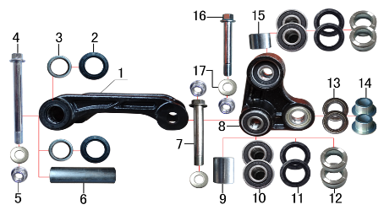 | 1 | 3.160.0030 | 摇架叉 | PH10铸钢U形 黑色 | tie rod suspension | 个 |  | 1 | Качалка прогрессии П-образная
 | 2 | 7.330.0010 | 油封 | Φ20*32*5 | seal | 只 |  | 2 | Сальник Φ20*32*5
 | 3 | 7.360.0010 | 滚针轴承 | HK2012 | needle bearing | 个 |  | 2 | Подшипник игольчатый HK2012
 | 4 | 7.010.0780 | 拉杆车架六角法兰面螺栓 | M12*1.25*120蓝白锌(特制)10.9级 J2/T9 | bolt | 个 |  | 1 | Болт M12*1.25*120
 | 5 | 7.140.0040 | 全金属六角法兰面锁紧螺母 | M12*1.25蓝白锌 | nut | 个 |  | 3 | Гайка M12*1.25
 | 6 | 3.340.0340 | 拉杆车架连接衬套 | Φ20*Φ12*81mm PH10/T9/J2/J1/J5/189通用(渗碳淬火) | spacer | 个 |  | 1 | Втулка Φ20*Φ12*81mm
 | 7 | 7.010.0720 | 摇臂拉杆安装螺栓 | M12*1.25*95蓝白锌(定制)10.9级 J1/J2/J5/T9/PH10通用 | linkage | 个 |  | 1 | Болт M12*1.25*95
 | 8 | 3.170.0030 | 三角摇臂 | PH10 铸钢三角 黑色 | linkage | 个 |  | 1 | Качалка прогрессии двуплечая
 | 9 | 3.340.0300 | 摇臂拉杆连接内衬套 | Ф18*Ф12.5*24mm J2/T9/PH10 | spacer | 个 |  | 1 | Втулка Ф18*Ф12.5*24
 | 10 | 7.390.0030 | 全封闭轴承 | 6001 | bearing | 个 |  | 4 | Подшипник 6001
 | 11 | 7.330.0062 | 骨架油封 | Φ20*28*4 | seal | 只 |  | 4 | Пыльник Φ20*28*4
 | 12 | 3.340.0310 | 摇臂拉杆连接外衬套 | Ф19*Ф12*9.5mm J2/T9/PH10 | spacer | 个 |  | 4 | Втулка прогрессии Ф19*Ф12*9.5
 | 13 | 7.390.0220 | 全封闭轴承 | 6902 | bearing | 个 |  | 2 | Подшипник 6902
 | 14 | 3.340.0280 | 摇臂后减连接衬套 | Ф20*Ф10.2*11-Ф15mm J2/T9/PH10 | spacer | 个 |  | 2 | Втулка Ф20*Ф10.2*11-Ф15
 | 15 | 3.340.0330 | 摇臂平叉连接内衬套 | Ф18*Ф12.5*13.5mm J2/T9/PH10 | spacer | 个 |  | 1 | Втулка Ф18*Ф12.5*13.5
 | 16 | 7.010.0690 | 六角法兰面螺栓 | M12*1.25*83蓝白锌(定制)10.9级 J2/T9通用 | bolt | 个 |  | 1 | Болт M12*1.25*83
 | 17 | 7.210.0180 | 平垫圈 | Φ12*Φ24*1.5镀锌 | flat washer | 个 |  | 3 | шайба Φ12*Φ24*1.5

DIAGRAM | Маятник задний |  |  |  |  |  |  |  |  |  | Маятник задний
 | POS. | ERP CODE | CHINESE NAME | SPECIFICATION | ENGLISH NAME | UNIT | 采购成本(元) | QTY | UNIT PRICE (EX WORKS ) | REMARKS
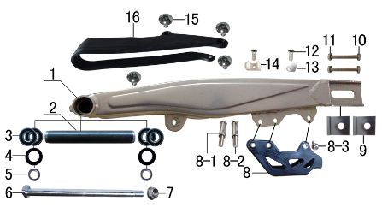 | 1 | 3.510.0480 | 刀型铁一字平叉 | 16寸加长型Φ15孔(配铸钢边梁平叉中轴套T9状态)银色 | swingarm | 个 |  | 1 | Маятник
 | 2 | 3.340.0170 | 平叉内衬套 | T9平叉(Ф22*Ф18*152mm) | spacer | 个 |  | 1 | Втулка Ф22*Ф18*152
 | 3 | 7.390.0040 | 全封闭轴承 | 6002 | bearing | 个 |  | 4 | Подшипник 6002
 | 4 | 7.330.0030 | 油封 | Φ22*32*5 | seal | 只 |  | 2 | Пыльник Φ22*32*5
 | 5 | 3.340.0080 | 后平叉衬套 | Ф22*Ф15*8.5mm J2 | spacer | 个 |  | 2 | Втулка Ф22*Ф15*8.5
 | 6 | 3.320.0020 | 平叉轴 | 蓝白锌Φ15*M14*1.5*240 切边(J2铸钢边梁) 10.9级 | swingarm axle | 根 |  | 1 | Ось маятника Φ15*M14*1.5*240
 | 7 | 7.140.0050 | 全金属六角法兰面锁紧螺母 | M14*1.5蓝白锌 | nut | 个 |  | 1 | Гайка M14*1.5
 | 8 | 2.100.0070 | 调链器 | CRZ黑色 | chain guide | 个 |  | 1 | Ловушка цепи
 | 8-1 | 2.080.0010 | 调链器隔套 | Φ8.2*Φ12*29 | spacer | 个 |  | 2 | Втулка Φ8.2*Φ12*29
 | 8-2 | 2.090.0010 | 调链器安装螺丝 | 8*45 | screw | 个 |  | 2 | Винт 8*45
 | 8-3 | 2.090.0030 | 调链器安装螺丝 | 8*16 | screw | 个 |  | 1 | Винт 8*16
 | 9 | 3.690.0080 | 铝千斤片 | Φ15*42mm银色 | chain adjuster | 只 |  | 2 | Корпус натяжителя цепи
 | 10 | 7.020.0080 | 六角头螺栓 | M8*60 全牙 S12 蓝白锌 8.8级 | bolt | 个 |  | 2 | Болт M8*60
 | 11 | 7.180.0040 | 六角螺母 | M8 S12 蓝白锌 | nut | 个 |  | 2 | Гайка M8
 | 12 | 7.090.0040 | 十字槽沉头螺钉 | M6*16蓝白锌 | screw | 个 |  | 2 | Винт M6*16
 | 13 | 7.430.0010 | 卡扣 | 单孔后刹塑料 | buckle plastic | 个 |  | 1 | Крепеж тормозной магистрали
 | 14 | 7.430.0020 | 卡扣 | 双孔后刹塑料 | buckle plastic | 个 |  | 1 | Крепеж тормозной магистрали
 | 15 | 7.050.0010 | 内六角大扁头螺钉 | M6*10蓝白锌 | screw | 个 |  | 4 | Винт M6*10
 | 16 | 3.350.0020 | 平叉护套 | 宽U型(189) | chain slider | 个 |  | 1 | Слайдер цепи

DIAGRAM | Амортизаторы |  |  |  |  |  |  |  |  |  | Амортизаторы
 | POS. | ERP CODE | CHINESE NAME | SPECIFICATION | ENGLISH NAME | UNIT | 采购成本(元) | QTY | UNIT PRICE (EX WORKS ) | REMARKS
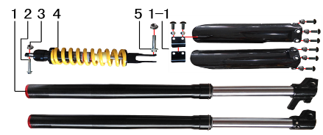 | 1 | 3.270.1246 | 前减震 | S03(QOH) 810mm*51*54黑色不可调(马祖奇托头孔距51)行程180mm配护板 | front fork | 副 |  | 1 | Вилка передняя
 | 1-1 | 3.290.0070 | 前减震保护片 | 仿马祖奇(上下)含安装小件 | front fork protection | 付 |  | 1 | Защита вилки
 | 1-2 | 7.330.0460 | 前减油封 | Φ37*50(SYD仿马祖奇前减用) | seal | 只 |  | 2 | Сальник Φ37*50
 | 2 | 7.010.0530 | 后减震上六角法兰面螺栓 | M10*1.25*60蓝白锌10.9级 J2 | rear shock up | 个 |  | 1 | Болт M10*1.25*60
 | 3 | 7.140.0030 | 全金属六角法兰面锁紧螺母 | M10*1.25蓝白锌 | nut | 个 |  | 2 | Гайка M10*1.25
 | 4 | 3.280.0764 | 后减震 | S03(H1T) 450mm*Φ12.5黄色内置液压可调 下叉开档23 总行程100 | rear shock | 根 |  | 1 | Амортизатор задний
 | 5 | 7.010.0460 | 后减震下安装螺栓 | M10*1.25*45蓝白锌(铣平) J2/T9/PH10 | rear shock down | 个 |  | 1 | Болт M10*1.25*45

DIAGRAM | Руль |  |  |  |  |  |  |  |  |  | Руль
 | POS. | ERP CODE | CHINESE NAME | SPECIFICATION | ENGLISH NAME | UNIT | 采购成本(元) | QTY | UNIT PRICE (EX WORKS ) | REMARKS
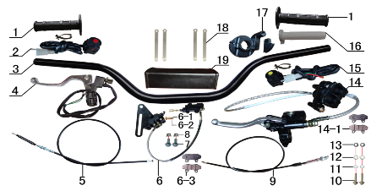 | 1 | 4.030.0040 | 把套 | 蓝色(软) | grips | 付 |  | 1 | Грипсы руля
 | 2 | 5.130.0020 | 开关 | 红色一点式熄火 | switch | 个 |  | 1 | Кнопка выключения двигателя
 | 3 | 4.010.0220 | 铝变径管车把 | 775-780 黑色 Φ28.5*22.2 | handle bar | 根 |  | 1 | Руль
 | 4 | 4.290.0140 | 离合手柄 | 黄川氧化白带座(T2) 配小圆头开关带线560mm | clutch lever | 只 |  | 1 | Рычаг сцепления
 | 5 | 4.120.0190 | 离合线 | 100+16.0 | clutch cable | 根 |  | 1 | Трос сцепления 100+16.0
 | 6 | 4.170.0212 | 后碟刹器KTM-D(图B) | 45孔距M6x80顶杆长本田小连体油管长620龙鼎右下泵硬管长度270T2支架轴孔15mm | rear brake system | 套 |  | 1 | Тормоз задний в сборе
 | 6-1 | 4.210.0010 | 后刹顶杆U型叉 | 含圆柱销 开口销 |  | 副 |  | 1 | Ось заднего томозниго цилиндра
 | 6-2 | 7.230.0010 | 开口销 | Φ1.5*16 白锌 | cotter pin | 根 |  | 1 | шплинт Φ1.5*16
 | 6-3 | 4.450.0020 | 摩擦片 | 普通大A博士 | brake pads | 副 |  | 1 | Колодки тормозные задние
 | 6-4 | 4.410.0130 | 上泵总成 | 本田小连体后泵(顶杆长80mm) | master cylinder | 套 |  | 1 | Тормозной цилиндр
 | 6-5 | 4.420.0130 | 下泵总成 | 后刹(龙鼎右)KTM-D 黑色 | brake disc | 套 |  | 1 | суппорт
 | 6-6 | 4.190.0180 | 后碟刹高压油管 | 620mm配大A博士泵体用(猎豹后刹) | rear break hose | 根 |  | 1 | Тормозная магистраль
 | 7 | 7.010.0040 | 六角法兰面螺栓 | M6*25蓝白锌 | bolt | 个 |  | 2 | Болт M6*25
 | 8 | 7.140.0010 | 全金属六角法兰面锁紧螺母 | M6蓝白锌 | nut | 个 |  | 2 | Гайка М6
 | 9 | 4.110.0400 | 油门线 | 950+122双调(M10*1.25) | throttle line | 根 |  | 1 | Трос газа
 | 10 | 7.010.0070 | 六角法兰面螺栓 | M6*40蓝白锌 | bolt | 个 |  | 2 | Болт M6*40
 | 11 | 7.220.0010 | 弹簧垫圈 | Φ6 白锌 | spring washer | 个 |  | 2 | Гровер Φ6
 | 12 | 7.210.0040 | 平垫圈 | Φ6*Φ12镀锌 | flat washer | 个 |  | 2 | Шайба Φ6*Φ12
 | 13 | 3.330.0020 | 隔套 | Φ6*Φ12*6镀白锌 | spacer | 个 |  | 2 | Втулка Φ6*Φ12*6
 | 14 | 4.160.0230 | 前碟刹器12C | 仿250上泵 1180油管长 51孔距 大A博士下泵体(加硬管)黑色配YC125氧化白手柄 | front brake system | 套 |  | 1 | тормоз передний в сборе
 | 14-1 | 4.450.0020 | 摩擦片 | 普通大A博士 | brake pads | 副 |  | 1 | Колодки тормозные передние
 | 14-2 | 4.410.0140 | 上泵总成 | 前刹仿250泵体 黑色 | master cylinder | 套 |  | 1 | Тормозной цилиндр
 | 14-3 | 4.420.0080 | 下泵总成 | 前刹(大A博士) 沙面灰 | brake disc | 套 |  | 1 | Суппорт
 | 14-4 | 4.180.0090 | 前碟刹高压油管 | 1180mm配大A博士下泵体用 |  | 根 |  | 1 | Тормозная магистраль
 | 14-5 | 4.310.0111 | 刹车手柄 | YC125氧化白 | brake lever | 只 |  | 1 | Рычаг тормоза
 | 15 | 5.130.0040 | 开关 | 黄色一点式启动 | switch | 个 |  | 1 | Кнопка включения двигателя
 | 16 | 4.020.0010 | 把芯 | 白色 | inner grips | 个 |  | 1 | Корпус ручки газа
 | 17 | 4.050.0120 | 油门座 | 普通黑色铝 | accelerater | 只 |  | 1 | Хомут ручки газа
 | 18 | 8.010.0080 | 扎带 | MOJO弹性 75mm | tie | 根 |  | 4 | Хомут
 | 19 | 6.040.0030 | 胶棉管 | 方型内55 | handlebar pad | 个 |  | 1 | Защита руля

DIAGRAM | Колесо переднее |  |  |  |  |  |  |  |  |  | Колесо переднее
 | POS. | ERP CODE | CHINESE NAME | SPECIFICATION | ENGLISH NAME | UNIT | 采购成本(元) | QTY | UNIT PRICE (EX WORKS ) | REMARKS
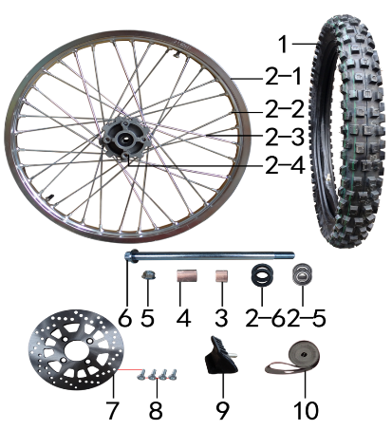 | 1 | 3.090.0880 | MOJO深齿轮胎.313 | 80/100-21 | tyre | 套 |  | 1 | Покрышка 80/100-21
 | 1-1 | 3.090.0881 | MOJO深齿内胎.313 | 80/100-21 | inner tube | 个 |  | 1
 | 1-2 | 3.090.0882 | MOJO深齿外胎 | 80/100-21 | tyre | 个 |  | 1
 | 2 | 3.070.0440 | 前轮毂总成 | 250-3 铝1.60*21 (2个气门嘴孔) 抛丸+银色 轴孔15mm | front rim | 套 |  | 1 | Колесо в сборе 1.60*21
 | 2-1 | 3.020.0050 | 铝圈 | WM 1.60*21银色(2个气门嘴孔)36H |  | 个 |  | 1 | Обод колеса
 | 2-2 | 3.050.0030 | 辐条螺帽 | 9K | spokes nut | 个 |  | 36 | Нипель спицы
 | 2-3 | 3.040.0062 | 辐条 | 前轮21寸 250-3 249mm | spoke | 根 |  | 36 | Спица
 | 2-4 | 3.010.0130 | 毂芯 | 250-3前抛丸 | hub | 个 |  | 1 | Ступица колеса
 | 2-5 | 7.390.0110 | 全封闭轴承 | 6202 | bearing | 个 |  | 2 | Подшипник 6202
 | 2-6 | 7.330.0041 | 油封 | Φ22*35*4 | seal | 只 |  | 2 | Пыльник Φ22*35*4
 | 2-7 | 3.341.0010 | 鼓芯内衬管 | 250-3 前 | spacer | 根 |  | 1 | Втулка колеса
 | 3 | 3.330.0580 | 轮轴隔套 | Φ15*Φ22*22镀白锌 | spacer | 个 |  | 1 | Втулка Φ15*Φ22*22
 | 4 | 3.330.0670 | 轮轴隔套 | Φ15*Φ22*32镀白锌 | spacer | 个 |  | 1 | Втулка Φ15*Φ22*32
 | 5 | 7.140.0050 | 全金属六角法兰面锁紧螺母 | M14*1.5蓝白锌 | nut | 个 |  | 1 | Гайка M14*1.5
 | 6 | 3.130.0440 | 轮轴 | 蓝白锌Φ15*235*M14*1.5 | axle bolt | 根 |  | 1 | Ось колеса Φ15*235*M14*1.5
 | 7 | 4.230.0110 | 前碟刹盘 | Φ220*58圆平(P023K) | front brake disc | 片 |  | 1 | Диск тормозной Φ220*58
 | 8 | 7.080.0030 | 内六角台阶螺栓 | M8*25蓝白锌（盘栓） | bolt | 个 |  | 4 | Болт M8*25
 | 9 | 3.110.0010 | 内胎防滑锁 | 1.60橡胶 | rim lock -slloy | 个 |  | 1 | Буксатор
 | 10 | 3.030.0080 | 衬带 | 21寸 | belt | 个 |  | 1 | Флиппер

DIAGRAM | Колесо заднее |  |  |  |  |  |  |  |  |  | Колесо заднее
 | POS. | ERP CODE | CHINESE NAME | SPECIFICATION | ENGLISH NAME | UNIT | 采购成本(元) | QTY | UNIT PRICE (EX WORKS ) | REMARKS
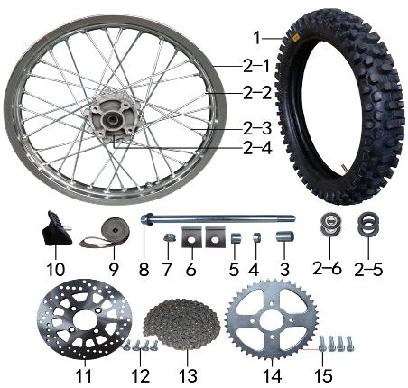 | 1 | 3.090.0890 | MOJO深齿轮胎(窄)343 | 100/90-18 | tyre | 套 |  | 1 | Покрышка 100/90-18
 | 1-1 | 3.090.0891 | MOJO深齿内胎 | 100/90-18 | inner tube | 个 |  | 1
 | 1-2 | 3.090.0892 | MOJO深齿外胎(窄)343 | 100/90-18 | tyre | 个 |  | 1
 | 2 | 3.080.0360 | 后轮毂总成 | 250-3 铝2.15*18 (2个气门嘴孔) 抛丸+银色 轴孔15mm | rear wheel | 套 |  | 1 | Колесо заднее в сборе
 | 2-1 | 3.020.0140 | 铝圈 | WM 2.15*18银色(2个气门嘴孔)32H |  | 个 |  | 1 | Обод колеса
 | 2-2 | 3.050.0030 | 辐条螺帽 | 9K | spokes nut | 个 |  | 32 | Ниппель
 | 2-3 | 3.040.0300 | 辐条 | 后轮18寸 250-3 221mm | spoke | 根 |  | 32 | Спица
 | 2-4 | 3.010.0140 | 毂芯 | 250-3后抛丸 | hub | 个 |  | 1 | Ступица колеса
 | 2-5 | 7.390.0160 | 全封闭轴承 | 6302 | bearing | 个 |  | 2 | Подшипник 6302
 | 2-6 | 7.330.0101 | 油封 | Φ25*42*7 | seal | 只 |  | 2 | Пыльник колеса Φ25*42*7
 | 2-7 | 3.341.0011 | 鼓芯内衬管 | 250-3 后 | spacer | 根 |  | 1 | Втулка колеса
 | 3 | 3.330.0760 | 轮轴隔套 | Φ15*Φ25*32镀白锌 | spacer | 个 |  | 1 | Втулка Φ15*Φ25*32
 | 4 | 3.330.0731 | 轮轴隔套 | Φ15*Φ25*9镀白锌 | spacer | 个 |  | 1 | Втулка Φ15*Φ25*9
 | 5 | 3.330.0745 | 轮轴隔套 | Φ15*Φ25*20镀白锌 | spacer | 个 |  | 1 | Втулка Φ15*Φ25*20
 | 6 | 3.690.0080 | 铝千斤片 | Φ15*42mm银色 | chain adjuster | 只 |  | 2 | Регулятор цепи
 | 7 | 7.140.0050 | 全金属六角法兰面锁紧螺母 | M14*1.5蓝白锌 | nut | 个 |  | 1 | Гайка M14*1.5
 | 8 | 3.130.0470 | 轮轴 | 蓝白锌Φ15*245*M14*1.5 | axle bolt | 根 |  | 1 | Ось колеса Φ15*245*M14*1.5
 | 9 | 3.030.0060 | 衬带 | 18寸 | belt | 个 |  | 1 | Флиппер
 | 10 | 3.110.0030 | 内胎防滑锁 | 1.85橡胶 | rim lock -slloy | 个 |  | 1 | Буксатор
 | 11 | 4.230.0110 | 前碟刹盘 | Φ220*58圆平(P023K) | front brake disc | 片 |  | 1 | Диск тормозной Φ220*58
 | 12 | 7.080.0030 | 内六角台阶螺栓 | M8*25蓝白锌（盘栓） | bolt | 个 |  | 4 | Болт M8*25
 | 13 | 2.010.0740 | ZH链条 | 520*108L黑色 | chain | 根 |  | 1 | Цепь приводная 520*108L
 | 14 | 2.040.0580 | 链轮 | 520*58*43白锌 | sprocket | 个 |  | 1 | Звезда ведомая 520*58*43
 | 15 | 7.070.0270 | 内六角圆柱头螺钉 | M10*1.5*35蓝白锌 | screw | 个 |  | 4 | Винт M10*1.5*35

DIAGRAM | Фильтр воздушный |  |  |  |  |  |  |  |  |  | Фильтр воздушный
 | POS. | ERP CODE | CHINESE NAME | SPECIFICATION | ENGLISH NAME | UNIT | 采购成本(元) | QTY | UNIT PRICE (EX WORKS ) | REMARKS
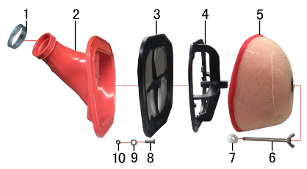 | 1 | 1.030.0085 | 不锈钢抱箍 | Φ38-57宽度 10mm | stainless hoop | 个 |  | 1 | Хомут Φ38-57
 | 2 | 1.028.0023 | 空滤器喉管 | BSE-J2 红色 Φ49 | rubber connector | 个 |  | 1 | Патрубок соединительный фильтр/карб.
 | 3 | 1.029.0061 | 空滤器后盖 | BSE-J2 带防火网 | air filter rear cover | 个 |  | 1 | Сетка противопожарная
 | 4 | 1.034.0070 | 空滤器支架 | BSE-J2 | air filter bracket | 个 |  | 1 | Каркас воздушнго фильтра
 | 5 | 1.029.0062 | 空滤器滤芯 | BSE-J2-LS(红色海绵) | sponge element | 个 |  | 1 | Фильтр воздушный
 | 6 | 7.130.0020 | 蝶形螺钉 | M6*70 | screw | 个 |  | 1 | Винт M6*70
 | 7 | 7.210.0070 | 平垫圈 | Φ6*Φ18*1.5镀锌 | flat washer | 个 |  | 1 | Шайба Φ6*Φ18*1.5
 | 8 | 7.110.0060 | 十字平圆头螺钉 | M5*20蓝白锌 | screw | 个 |  | 7 | Винт M5*20
 | 9 | 7.210.0040 | 平垫圈 | Φ6*Φ12镀锌 | flat washer | 个 |  | 7 | Шайба Φ6*Φ12
 | 10 | 7.160.0020 | 非金属嵌件六角锁紧螺母 | M5蓝白锌 | nut | 个 |  | 7 | Гайка М5

DIAGRAM | Электрика |  |  |  |  |  |  |  |  |  | Электрика
 | POS. | ERP CODE | CHINESE NAME | SPECIFICATION | ENGLISH NAME | UNIT | 采购成本(元) | QTY | UNIT PRICE (EX WORKS ) | REMARKS
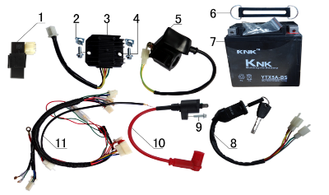 | 1 | 5.090.0130 | 点火器 | 200CC CDI 圆插 | cdi | 个 |  | 1 | Блок управления (CDI)
 | 2 | 7.190.0010 | 卡片螺母 | M6 蓝白锌 | nut | 个 |  | 2 | Гайка М6
 | 3 | 5.050.0040 | 整流器 | 五线 | rectifier | 个 |  | 1 | Реле регулятор
 | 4 | 7.010.0020 | 六角法兰面螺栓 | M6*16蓝白锌 | bolt | 个 |  | 2 | Болт M6*16
 | 5 | 5.060.0010 | 继电器 | 12V | relay | 个 |  | 1 | Реле стартера
 | 6 | 6.310.0060 | 橡胶绷带 | BSE L130MM | rubber belt | 根 |  | 1 | Крепление АКБ
 | 7 | 5.020.0030 | 电池 | 12V5AH | battery | 只 |  | 1 | АКБ 12V5AH
 | 8 | 5.150.0040 | 电门锁 | 3档5线 | key switch | 个 |  | 1 | Замок зажигания
 | 9 | 7.010.0030 | 六角法兰面螺栓 | M6*20蓝白锌 | bolt | 个 |  | 1 | Болт M6*20
 | 10 | 5.030.0060 | 高压包 | 110CC红色(GY6) | electric coil | 个 |  | 1 | Катушка зажигания
 | 11 | 5.010.0365 | 总线 | 歼2D | wire harness | 套 |  | 1 | жгут проводки

DIAGRAM | Облицовка |  |  |  |  |  |  |  |  |  | Облицовка
 | POS. | ERP CODE | CHINESE NAME | SPECIFICATION | ENGLISH NAME | UNIT | 采购成本(元) | QTY | UNIT PRICE (EX WORKS ) | REMARKS
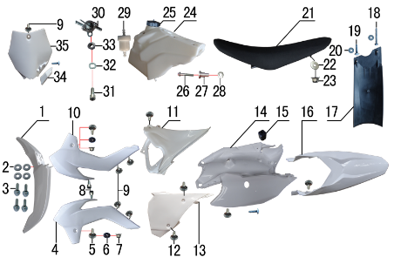 | 1 | 6.130.0131 | 前挡泥板 | KTM 85款(J2)白色 | front fender | 块 |  | 1 | Крыло переднее
 | 2 | 7.210.0070 | 平垫圈 | Φ6*Φ18*1.5镀锌 | flat washer | 个 |  | 4 | Шайба Φ6*Φ18*1.5
 | 3 | 7.010.0020 | 六角法兰面螺栓 | M6*16蓝白锌 | bolt | 个 |  | 4 | Болт M6*16
 | 4 | 6.150.0080 | 前左侧板 | KTM 85款(J2)白色 | front left side | 块 |  | 1 | Облицовка передняя левая
 | 5 | 7.050.0025 | 内六角大扁头螺钉 | M6*20蓝白锌 | screw | 个 |  | 2 | Винт M6*20
 | 6 | 3.340.0380 | 台阶衬套（歼2塑件） | Φ22*Φ6.2-4.5-Φ9-2.5mm白锌 | spacer | 个 |  | 2 | Втулка Φ22*Φ6.2-4.5-Φ9-2.5
 | 7 | 7.140.0010 | 全金属六角法兰面锁紧螺母 | M6蓝白锌 | nut | 个 |  | 2 | Гайка М6
 | 8 | 7.070.0040 | 内六角圆柱头螺钉 | M6*10蓝白锌 | screw | 个 |  | 2 | Винт M6*10
 | 9 | 7.050.0010 | 内六角大扁头螺钉 | M6*10蓝白锌 | screw | 个 |  | 5 | Винт M6*10
 | 10 | 6.160.0070 | 前右侧板 | KTM 85款(J2)白色 | front right side | 块 |  | 1 | Боковина передняя правая
 | 11 | 6.180.0030 | 中右侧板 | KTM 85款(J2)白色 | middle right side plate | 块 |  | 1 | Боковина задняя правая
 | 12 | 7.050.0020 | 内六角大扁头螺钉 | M6*16蓝白锌 | screw | 个 |  | 5 | Винт M6*16
 | 13 | 6.170.0040 | 中左侧板 | KTM 85款(J2)白色 | middle left side plate | 块 |  | 1 | Боковина задняя левая
 | 14 | 6.210.0010 | 内挡 | KTM 85款(J2)白色 | plastic | 块 |  | 1 | Задняя часть хвоста L+R
 | 15 | 1.088.0040 | 侧板隔热橡胶垫 | J2 | thermal insulation rubber | 个 |  | 1 | Втулка
 | 16 | 6.140.0131 | 后挡泥板 | KTM 85款(J2)白色 | rear fender | 块 |  | 1 | Крылло заднее
 | 17 | 6.230.0010 | 后挡泥皮 | J2 | rear mud rubber | 块 |  | 1 | Брызговик
 | 18 | 7.100.0080 | 十字槽盘头自攻螺钉 | 4.2*30白锌 | screw | 个 |  | 1 | Винт 4.2*30
 | 19 | 7.100.0110 | 十字槽盘头自攻螺钉 | 4.8*16白锌 | screw | 个 |  | 3 | Винт 4.8*16
 | 20 | 7.210.0020 | 平垫圈 | Φ5*Φ12镀锌 | flat washer | 个 |  | 2 | Шайба Φ5*Φ12
 | 21 | 6.010.0480 | 座垫 | J2 黑色 | seat | 个 |  | 1 | Седло
 | 22 | 7.210.0090 | 平垫圈 | Φ8*Φ22镀锌 | flat washer | 个 |  | 1 | Шайба Φ8*Φ22
 | 23 | 7.140.0020 | 全金属六角法兰面锁紧螺母 | M8蓝白锌 | nut | 个 |  | 1 | гайка М8
 | 24 | 6.080.0131 | 油壶 | J2 本色 | fuel tank | 个 |  | 1 | бак топливный
 | 25 | 6.090.0190 | 油壶盖 | J1、J5黑色 | fuel cap | 个 |  | 1 | Крышка топливного бака
 | 26 | 7.010.0060 | 六角法兰面螺栓 | M6*35蓝白锌 | bolt | 个 |  | 1 | Болт M6*35
 | 27 | 3.340.0360 | 油箱台阶衬套 | Ф22*Ф6.5*27-Ф12mm J2 | spacer | 个 |  | 1 | Втулка Ф22*Ф6.5*27-Ф12
 | 28 | 7.210.0150 | 平垫圈 | Φ10*Φ22*1.5镀锌 | flat washer | 个 |  | 1 | Шайба Φ10*Φ22*1.5
 | 29 | 1.026.0010 | 油滤器 | 白色塑料(不能拆卸) | oil filter | 个 |  | 1 | Фильтр топливный
 | 30 | 1.020.0010 | 油壶开关 | ATV 葡萄牙款 | oil kettle switch | 个 |  | 1 | Кран топливный
 | 31 | 7.070.0060 | 内六角圆柱头螺钉 | M6*16蓝白锌 | screw | 个 |  | 1 | Винт M6*16
 | 32 | 7.220.0010 | 弹簧垫圈 | Φ6 白锌 | spring washer | 个 |  | 1 | Гровер Φ6
 | 33 | 7.170.0020 | 六角法兰面防滑螺母 | M6蓝白锌 | nut | 个 |  | 1 | Гайка М6
 | 34 | 6.110.0141 | 记分牌卡扣 | KTM 85款(J2)白色 | buckle | 块 |  | 1 | Скоба крепления тормозной магистрали
 | 35 | 6.110.0140 | 记分牌 | KTM 85款(J2)白色 | number plate | 块 |  | 1 | щиток номерной

DIAGRAM | Фара |  |  |  |  |  |  |  |  |  | Фара
 | POS. | ERP CODE | CHINESE NAME | SPECIFICATION | ENGLISH NAME | UNIT | 采购成本(元) | QTY | UNIT PRICE (EX WORKS ) | REMARKS
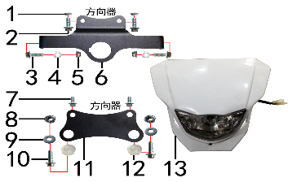 | 1 | 7.210.0112 | 平垫圈 | Φ9*Φ17*3.5铝(金工制作) | Nut | 个 |  | 2 | Шайба Φ9*Φ17*3.5
 | 2 | 7.010.0020 | 六角法兰面螺栓 | M6*16蓝白锌 | Bolt | 个 |  | 2 | Болт M6*16
 | 3 | 7.010.0030 | 六角法兰面螺栓 | M6*20蓝白锌 |  | 个 |  | 2 | Болт M6*20
 | 4 | 7.210.0070 | 平垫圈 | Φ6*Φ18*1.5镀锌 | Flat washer | 个 |  | 2 | Шайба Φ6*Φ18*1.5
 | 5 | 7.140.0010 | 全金属六角法兰面锁紧螺母 | M6蓝白锌 | Nut | 个 |  | 2 | Гайка М6
 | 6 | 3.750.0195 | 支架 | BSE150上(本田大灯带电门锁孔)配BSE250联板 银色 | Bracket | 片 |  | 1 | Крепление фары верхнее
 | 7 | 7.010.0010 | 六角法兰面螺栓 | M6*12蓝白锌 |  | 个 |  | 2 | Болт M6*12
 | 8 | 7.170.0030 | 六角法兰面防滑螺母 | M8蓝白锌（通用） |  | 个 |  | 2
 | 9 | 7.210.0080 | 平垫圈 | Φ8*Φ16镀锌 |  | 个 |  | 2 | Шайба Φ8*Φ16
 | 10 | 7.010.0140 | 六角法兰面螺栓 | M8*25蓝白锌 | Bolt | 个 |  | 2 | Болт M8*25
 | 11 | 3.750.0190 | 支架 | BSE150D下(本田大灯) 黑色 | Bracket | 片 |  | 1 | Крепление фары нижнее
 | 12 | 6.250.0020 | 塑件胶塞 | CRF110 | Plastic stopper | 只 |  | 2 | Вставка пластиковая
 | 13 | 5.120.0040 | 大灯 | 本田款 白色 | Front light | 套 |  | 1 | Фара

